Specsheet

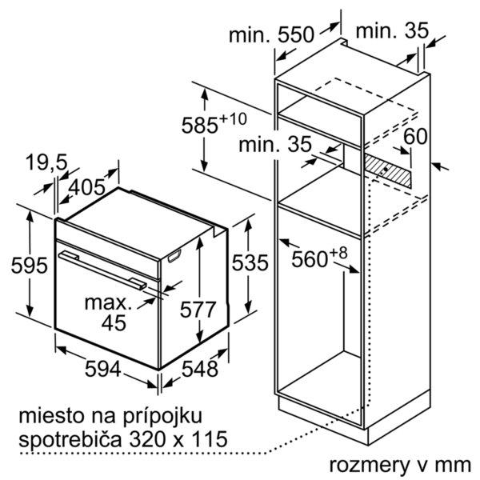
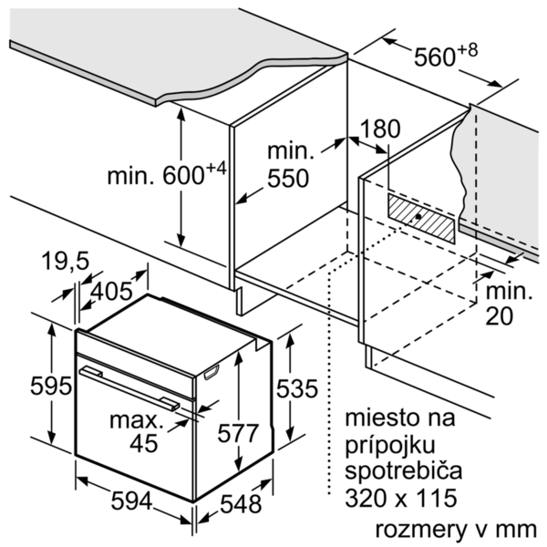
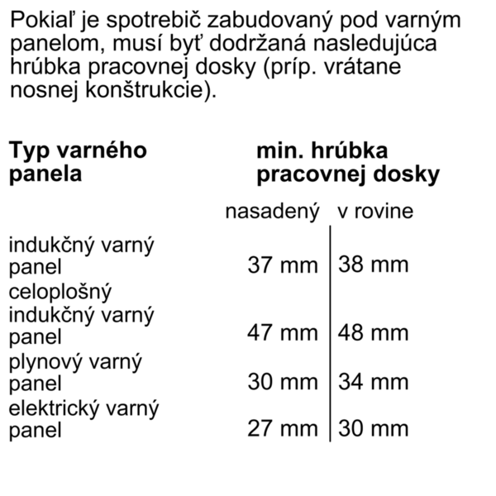
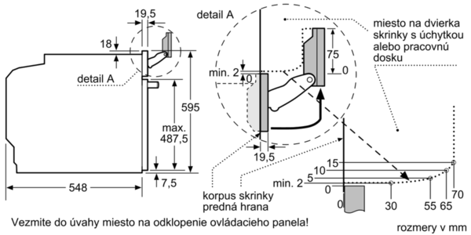
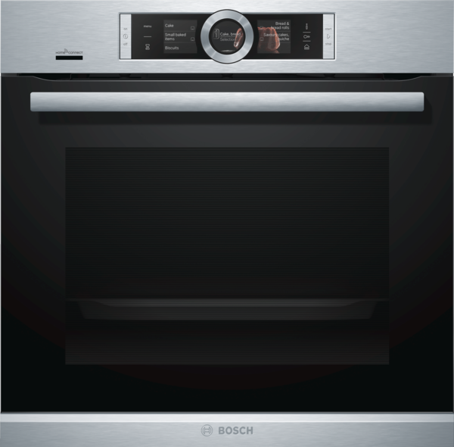
 | Parní trouba | Funkce:
 | HSG636XS6 nerez | barva / materiál přední stěny: nerez konstrukce: vestavný otevírání dvířek: výklopná dvířka rozmery niky (mm): 585 x 560 x 550 rozměry spotřebiče (mm): 595 x 594 x 548 materiál ovládacího panelu: nerez materiál dveří: sklo Hmotnost netto (kg): 45,0 aprobační certifikáty: CE, VDE Délka přívodního kabelu (cm): 120 druhy ohřevu: , 4D hot air, cirkulační gril, dolní ohřev, horký vzduch eco, horní/dolní ohřev, intenzivní ohřev, jemné vaření, kynutí, maloplošný gril, pára 100%, předehřívání, regenerace, rozmrazování, stupeň na pizzu, sušení, udržování tepla, velkoplošný gril časové funkce: Start and Stop Zvláštní příslušenství: HEZ324000 : vkládací rošt do univerzální pánve HEZ327000 : pečicí kámen s dřevěnou lopatkou HEZ36D153P : keramická nádoba-GN1/3, neděrovaná HEZ36D163 : Neděrovaná parní nádoba velikosti S HEZ36D163G : Děrovaná parní nádoba velikosti S HEZ36D353P : keramická nádoba-GN2/3, neděrovaná HEZ36D643 : Neděrovaná parní nádoba velikosti L HEZ36D643G : Děrovaná parní nádoba velikosti L HEZ36D663G : Děrovaná parní nádoba velikosti XL HEZ617000 : forma na pizzu HEZ625071 : Grilovací plech HEZ631010 : Pečicí plech s nepřilnavým povrchem HEZ631070 : Smaltovaný plech pro pyrolýzu HEZ632010 : Univerzální pánev s nepřilnavým povrchem HEZ632070 : Univerzální pánev pro pyrolýzu HEZ633001 : Víko pro profi pánev HEZ633070 : Profi pánev HEZ636000 : skleněná pánev HEZ664000 : Kombinovaný rošt HEZ864000 : Skleněné nádobí HEZ915003 : skleněný pekáč 5,1 l

 | Typ pečicí trouby / druh ohřevu: • Parní trouba s 14 druhy ohřevu: 4D Horký vzduch, Eco Horký vzduch, horní/spodní ohřev, Eco horní/spodní ohřev, cirkulační infra-gril, velkoplošný gril, maloplošný gril, stupeň pro pizzu, spodní ohřev, intenzivní ohřev, pomalé vaření, předehřívání, sušení, udržování tepla • Další způsoby vaření s párou: pára, regenerace (ohřívání), kynutí, rozmrazování • elektronická regulace teploty 30 °C - 250 °C • objem: 71 l Design: • ovládací prstenec • vnitřní povrch pečicí trouby: EA Čištění: • EcoClean: zadní stěna • celoskleněná vnitřní strana dvířek Komfort: • 3 x 2,5" barevné grafické TFT displeje, z toho 2 dotykové • automatický návrh teploty ukazatel aktuální teploty ukazatel předehřevu program sabat • Další funkce: program na odvápnění automatické vyrovnání bodu varu dle nadm.výšky sušení • výklopná dvířka, SoftMove - tlumené otevírání a dovírání dvířek • funkce Assist • PerfectRoast teplotní sonda PerfectBake senzor • elektronické hodiny s časovou předvolbou • rychloohřev • LED osvětlení, víceúrovňové LED osvětlení, přepínatelné s osvětlením trouby • zásobník na vodu o objemu 1 l • ukazatel vyprázdnění zásobníku na vodu • umístění parního generátoru mimo varný prostor • chladicí ventilátor • nerezový ventilátor • tlačítko info • designové madlo z nerezové oceli • Home Connect připraven pro WLAN Závěsné rošty / teleskopické výsuvy: • závěsné rošty, 3násobný teleskopický výsuv, plno-výsuv, se STOP-FUNKCÍ Příslušenství: • 1 x smaltovaný plech, 1 x Zásobník páry, děrovaný, velikost S, 1 x Zásobník páry, děrovaný, velikost XL, 1 x Zásobník páry, neděrovaný, velikost S, 1 x rošt, 1 x univerzální pánev Bezpečnost: • teplota skla dvířek max. 40°C • energetická třída: A+ • dětská pojistka bezpečnostní vypínání ukazatel zbytkového tepla tlačítko start spínač kontaktu dveří Technické informace • délka síťového kabelu: 120 cm • celkový příkon elektro: 3.6 kW • rozměry (V x Š x H): 595 mm x 594 mm x 548 mm • Rozměry niky (vxš

 |  | příkon (W): jištění (A): 16 napětí (V): 220-240 frekvence (Hz): 60; 50 Typ zástrčky: Gardy zástrčka s uzemněním aprobační certifikáty: CE, VDE Universal Product Code: 825225921561 barva / materiál přední stěny: nerez alternativní barevná provedení: zdroj el.energie: elektrický jištění (A): 16 napětí (V): 220-240 frekvence (Hz): 60; 50 aprobační certifikáty: CE, VDE Length of electrical supply cord (in): Typ zástrčky: Gardy zástrčka s uzemněním Net weight (lbs): 99 Gross weight (lbs): 104

EAN:4242002808420
24-03-2017



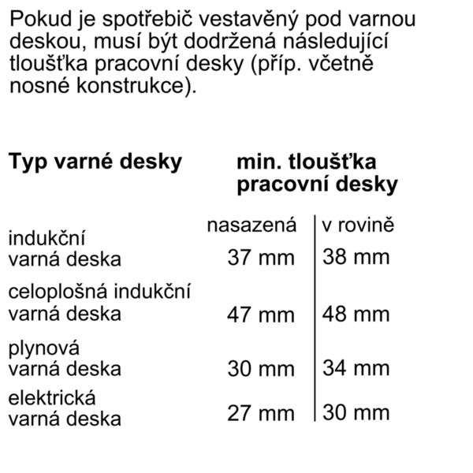

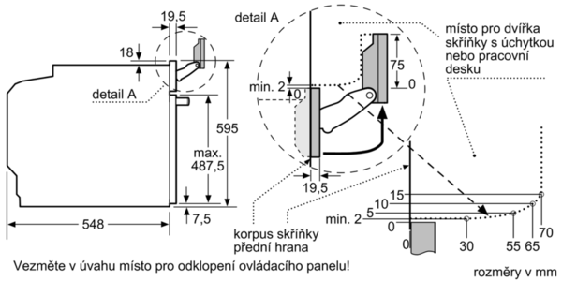

 | Parná rúra | Funkcie:
 | HSG636XS6 antikoro | farba/materiál prednej steny: antikoro konštrukcia: zabudovateľný otváranie dvierok: výklopné dvierka rozmery niky (mm): 585 x 560 x 550 rozmery spotrebiča (mm): 595 x 594 x 548 materiál ovládacieho panelu: Stainless steel materiál dverí: sklo Hmotnosť netto (kg): 45,0 aprobačné certifikáty: CE, VDE Dĺžka prívodného kábla (cm): 120 druhy ohrevu: , 4D hot air, Bottom heat, Conventional heat, fermentation, Full width grill, Half width grill, Hot Air-Eco, Hot air grilling, Intensive heat, low temperature cooking, para 100 %, Pizza setting, pre-heating, Regeneration, rozmrazovanie, sušenie, warming časové funkcie: Start and Stop zvláštne príslušenstvo: HEZ324000 : Vkladací rošt do univerzálneho plechu HEZ327000 : Kameň na pečenie HEZ36D153P : keramická nádoba-GN1/3, nedierovaná HEZ36D163 : Nedierovaná parná nádoba veľkosti S HEZ36D163G : Dierovaná parná nádoba veľkosti S HEZ36D353P : keramická nádoba-GN2/3, nedierovaná HEZ36D643 : Nedierovaná parná nádoba veľkosti L HEZ36D643G : Dierovaná parná nádoba veľkosti L HEZ36D663G : Dierovaná parná nádoba veľkosti XL HEZ617000 : forma na pizzu HEZ625071 : Grilovací plech HEZ631010 : Plech na pečenie s nepriľnavým povrchom HEZ631070 : Smaltovaný plech pre pyrolýzu HEZ632010 : Univerzálna panvica s nepriľn. povrchom HEZ632070 : Univerzálna panvica pre pyrolýzu HEZ633001 : Veko pre profi plech HEZ633070 : Profi plech HEZ636000 : Sklenená panvica HEZ664000 : Kombinovaný rošt HEZ864000 : Sklenené nádobí HEZ915003 : sklenený pekáč 5,4 l

 | Typ pečúcej rúry / druhy ohrevu: • Parná rúra - 14 druhov ohrevu: 4D horúci vzduch, Eco horúci vzduch, horný/dolný ohrev, Eco horný/dolný ohrev, cirkulačný infra-gril, velkoplošný gril, maloplošný gril, stupeň na pizzu, dolný ohrev, intenzívny ohrev, pomalé varenie pri nízkej teplote, predohrev, sušenie, udržovanie tepla • ďalšie spôsoby varenia s parou: para 100%, regenerácia (ohrievanie), kysnutie, rozmrazovanie • elektronická regulácia teploty 30 °C - 250 °C • objem: 71 l Design: • Control Ring - ovládací prstenec • vnútorný povrch rúry: antracitový smalt Čistenie: • samočistenie EcoClean: na zadnej stene • celosklenená vnútorná strana dvierok Komfort: • 3x 2,5" farebný a grafický TFT-displej, z toho 2x dotykový • automatický návrh teploty ukazovateľ aktuálnej teploty ukazovateľ predohrevu program Sabbat • ďalšie funkcie: program na odvápnenie automatické vyrovnávanie bodu varu podľa nadm.výšky sušenie • výklopné dvierka, SoftClose - tlmené dovieranie dvierok, SoftOpen - tlmené otváranie dvierok • pomocný systém: funkcia Assist • multipoint teplotná sonda baking senzor • elektronické hodiny s časovou predvoľbou • automatický rýchloohrev • LED-osvetlenie, viacúrovňové LED-osvetlenie, osvetlenie rúry Comfort (vypínateľné) • zásobník na vodu objem 1 l • ukazovateľ vyprázdnenia zásobníku na vodu • umiestnenie parného generátoru mimo varného priestoru • chladiaci ventilátor • ventilátor z nehrdzavejúcej ocele • tlačidlo "Info" • designové madlo z nehrdzavejúcej ocele • HomeConnect - pripojenie pomocou Wi-Fi Závesné rošty / teleskopické výsuvy • závesné rošty, 3-násobný teleskopický výsuv, plno-výsuv, so STOP funkciou Príslušenstvo: • 1 x kombinovaný rošt, 1 x univerzálna panvica Životné prostredie a bezpečnosť: • max. teplota čelnej strany dvierok 40°C podľa normy EU • Trieda spotreby energie: A+ • detská poistka bezpečnostné vypínanie ukazovateľ zostatkového tepla tlačidlo štart/stop spínač kontaktu dverí Technické informácie • dĺžka sieťového

 |  | príkon (W): istenie (A): 16 napätie (V): 220-240 frekvencia (Hz): 60; 50 typ zástrčky: Gardy zástrčka s uzemnením aprobačné certifikáty: CE, VDE univerzálny kód produktu: 825225921561 farba/materiál prednej steny: antikoro alternatívne farebné zhotovenia: zdroj el. energie: elektrický istenie (A): 16 napätie (V): 220-240 frekvencia (Hz): 60; 50 aprobačné certifikáty: CE, VDE typ zástrčky: Gardy zástrčka s uzemnením hmotnosť netto (lbs): 99 hmotnosť brutto (lbs): 104

EAN:4242002808420
24-03-2017

